상품제안서
메가프리즘 OTG C타입 USB 3.0 메모리(32GB~128GB) | 상품코드: S40441

 |  |  |  |  |  |  | 02-713-8555 | www.synergygift.co.kr
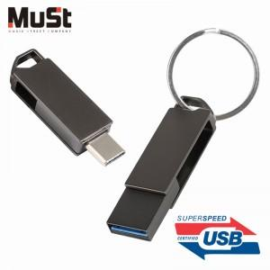

【상세/제작정보】

【인쇄/포장옵션】 | 레이저 / 포장지포장

【공급단가】 | 수량 | 50~ | 100~ | 500~ | 1,000~ | 2,000~
*VAT별도 | 32GB | 9,310원 | 9,090원 | 8,720원 | 8,490원 | 8,270원
 | 64GB | 13,400원 | 13,080원 | 12,550원 | 12,220원 | 11,900원
 | 128GB | 23,860원 | 23,290원 | 22,330원 | 21,760원 | 21,190원

【상품 URL】 | https://www.synergygift.co.kr:443/src/goods_detail.php?gdno=40441

